상품제안서
앙셀드보르 사각찬기5p 1호 | 상품코드: S36723

 |  |  |  |  |  |  | 02-713-8555 | www.synergygift.co.kr
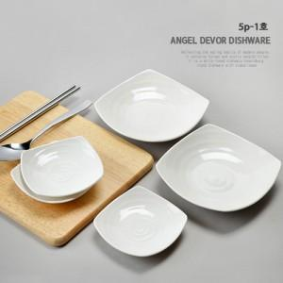

【상세/제작정보】 | <p>100개 이상 라벨지 스티커 지원(명함사이즈)</p>

【인쇄/포장옵션】 | 스티커 / 손잡이 케이스

【공급단가】 | 수량 | 100~ | 300~ | 500~ | 1,000~ | 3,000~
*VAT별도 | 단가 | 12,150원 | 11,700원 | 11,250원 | 10,800원 | 10,530원

【상품 URL】 | https://www.synergygift.co.kr:443/src/goods_detail.php?gdno=36723

